المؤشرات الكلية

سوق العراق للاوراق المالية
جلسة الاثنين 2026/7/20 |  |  |  | تقرير أسعار الأسهم المتداولة لسوق العراق للأوراق المالية
الجلسة (125)
الاسهم المتداولة المدرجة و OTC |  |  | 26,537,944,915 |  |  | قيمة الأسهم المتداولة المدرجة و OTC |  | 4,835,379,633 |  |  | صفقات الشركات المدرجة وOTC | 1149
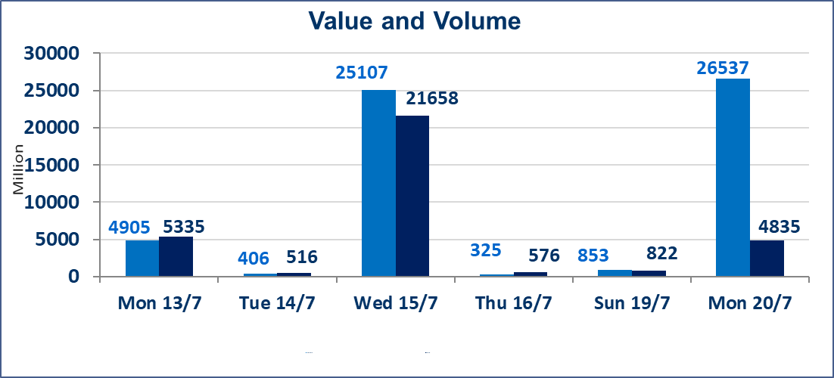
المؤشر60 ISX اليوم | 1045.98 |  | نقطة |  |  | المؤشر15 ISX اليوم | 1279.30 | نقطة
المؤشر 60 ISX السابق | 1037.20 |  | نقطة |  |  | المؤشر 15 ISX السابق | 1273.14 | نقطة
نسبة التغير | 0.85 |  | % |  |  | نسبة التغير | 0.48 | %
عدد النقاط | 8.78 |  | نقطة |  |  | عدد النقاط | 6.16 | نقطة

الشركات المدرجة | 103 | OTC | 17 | 120 |  | الشركات غير المتداولة المدرجة | 38 | OTC | 14 | 52
الشركات المتداولة | 48 | OTC | 2 | 50 |  | الشركات المرتفعة |  |  | 14
شركات الهيئة العامة |  |  |  | 5 |  | الشركات المنخفضة |  |  | 14
الموقوفة بقرار من هيأة الأوراق المالية |  |  |  | 12 |  | شركات الهيئة العامة OTC |  |  | 1

الاوامر الخاصة | نفذت شركة الاثمار(شراء) للوساطة و الحكمة (بيع للوساطة) أمر خاص على أسهم شركة مصرف نور العراق بعدد أسهم (2,500,000,000) سهم، وقيمة بلغت (500,000,000) دينار، في زمن الجلسة الاضافي (بعد الساعة 1 ظهراً) وفقاً لاجراءات تنفيذ الصفقات الكبيرة.
الاوامر الخاصة | نفذت شركة الحكمة للوساطة أمر متقابل مقصود على أسهم شركة مصرف نور العراق بعدد أسهم (10,000,000,000) سهم، وقيمة بلغت (2,000,000,000) دينار، في زمن الجلسة الاضافي (بعد الساعة 1 ظهراً) وفقاً لاجراءات تنفيذ الصفقات الكبيرة.
الاوامر الخاصة | نفذت شركة براعم الخير للوساطة أمر متقابل مقصود على أسهم شركة مصرف الانصاري بعدد أسهم (12,800,000,000) سهم، وقيمة بلغت (640,000,000) دينار، في زمن الجلسة الاضافي (بعد الساعة 1 ظهراً) وفقاً لاجراءات تنفيذ الصفقات الكبيرة.
سندات انجاز - الاصدارية الثانية فئة(1000000) | ايقاف التداول على سندات انجاز الاصدارية الثانية فئة (1,000,000) دينار إعتباراً من جلسة الاحد 2025/7/19 لقرب استحقاق الفائدة النصف السنوية . وسيتم اعادة التداول اعتبارا من جلسة الخميس 2026/7/23
اسيا للتامين(NSIA) | تم البدء بعمليات ايداع شهادات اسهم المساهمين لشركة اسيا للتامين إعتباراً من جلسة الاربعاء 2026/7/8 وسيتم اطلاق التداول إعتباراً من جلسة الاربعاء 2026/7/29 بعد ايداع 5% من رأس المال او بعد مرور (21) يوم من تاريخ بدء الايداع في منصة الشركات غير المدرجة ISX-OTC.
الشرق للتامين(NSHQ) | تم البدء بعمليات ايداع شهادات اسهم المساهمين لشركة الشرق للتامين إعتباراً من جلسة الثلاثاء 2026/7/7 وسيتم اطلاق التداول إعتباراً من جلسة الثلاثاء 2026/7/28 بعد ايداع 5% من رأس المال او بعد مرور (21) يوم من تاريخ بدء الايداع في منصة الشركات غير المدرجة ISX-OTC.
بوابة اسيا للتامين(NBAT) | تم البدء بعمليات ايداع شهادات اسهم المساهمين لشركة بوابة اسيا للتامين إعتباراً من جلسة الثلاثاء 2026/7/7 وسيتم اطلاق التداول إعتباراً من جلسة الثلاثاء 2026/7/28 بعد ايداع 5% من رأس المال او بعد مرور (21) يوم من تاريخ بدء الايداع في منصة الشركات غير المدرجة ISX-OTC.
الباتك للتامين(NGAT) | تم البدء بعمليات ايداع شهادات اسهم المساهمين لشركة الباتك للتامين إعتباراً من جلسة الثلاثاء 2026/7/7 وسيتم اطلاق التداول إعتباراً من جلسة الثلاثاء 2026/7/28 بعد ايداع 5% من رأس المال او بعد مرور (21) يوم من تاريخ بدء الايداع في منصة الشركات غير المدرجة ISX-OTC.
اليم الازرق للتجارة العامة(SYAM) | تم البدء بعمليات ايداع شهادات اسهم المساهمين لشركة اليم الازرق للتجارة العامة إعتباراً من جلسة الاربعاء 2026/6/3
الوطنية للصناعات الغذائية (INFF) | تم البدء بعمليات ايداع شهادات اسهم المساهمين لشركة الوطنية للصناعات الغذائية إعتباراً من جلسة الاحد 2026/5/24 وسيتم اطلاق التداول لحين اكمال انتهاء الاجراءات في مركز الايداع في منصة الشركات غير المدرجة ISX-OTC.
الحد الأعلى والادنى للتغير في السعر | نسبة التغير الحدود الدنيا للحركة السعرية للاسهم من (5% الى 10%) والحدود العليا من(10% الى 25%)في كافة المنصات ماعدا منصة OTC.
Web site : www.isx-iq.net E-mail : info-isx@isx-iq.net |  |  |  |  | 07834000034 - 07711211522 : ص . ب :3607 العلوية الهاتف |  |  |  |  |  | بغداد /الكرادة/ قرب المسرح الوطني /مجاور مصرف الخليج التجاري

نسبة التغير
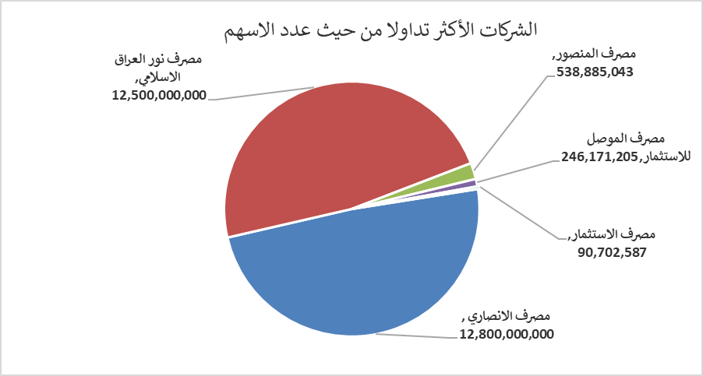
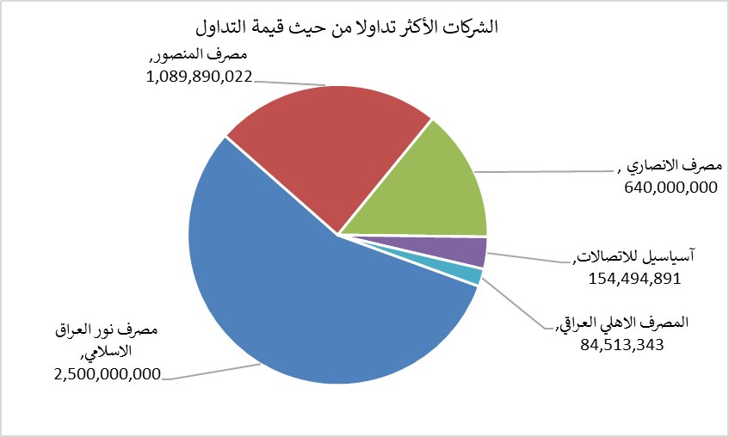
الشركات الأكثر ارتفاعاً وانخفاضاً

نسبة التغير لاسعار الاغلاق الاكثر ارتفاعاً |  |  |  | نسبة التغير لاسعار الاغلاق الاكثر انخفاضاً
اسم الشركة | اغلاق | التغير(%) | الاسهم المتداولة | اسم الشركة | اغلاق | التغير (%) | الاسهم المتداولة
مصرف ايلاف الاسلامي | 0.310 | 10.71 | 20,000 | المصرف المتحد للاستثمار | 0.050 | -16.67 | 10,609,216
مصرف الموصل للاستثمار | 0.170 | 6.25 | 246,171,205 | مصرف الشرق الأوسط | 0.090 | -10.00 | 10,149,262
الخاتم للاتصالات | 4.380 | 5.29 | 1,355,790 | دار السلام للتامين | 0.720 | -10.00 | 250,000
الوطنية الاستثمارات السياحية | 9.000 | 4.05 | 100,000 | رحاب كربلاء للمقاولات | 0.540 | -10.00 | 10,413
مصرف المنصور | 2.050 | 3.54 | 538,885,043 | فندق السدير | 24.750 | -10.00 | 7,047

الشركات الاكثر نشاطا حسب الاسهم المتداولة (حجم التداول) |  |  |  | الشركات الاكثر نشاطا حسب القيمة المتداولة
اسم الشركة | اغلاق | التغير(%) | الاسهم المتداولة | اسم الشركة | اغلاق | التغير (%) | القيمة المتداولة
مصرف الانصاري | 0.050 | 0.00 | 12,800,000,000 | مصرف نور العراق الاسلامي | 0.200 | 0.00 | 2,500,000,000
مصرف نور العراق الاسلامي | 0.200 | 0.00 | 12,500,000,000 | مصرف المنصور | 2.050 | 3.54 | 1,089,890,022
مصرف المنصور | 2.050 | 3.54 | 538,885,043 | مصرف الانصاري | 0.050 | 0.00 | 640,000,000
مصرف الموصل للاستثمار | 0.170 | 6.25 | 246,171,205 | آسياسيل للاتصالات | 16.000 | 0.00 | 154,494,891
مصرف الاستثمار | 0.380 | -2.56 | 90,702,587 | المصرف الاهلي العراقي | 4.050 | 0.25 | 84,513,343

